Акция 50
 |  | Обновлено: Friday 15 September 2017 12:26:33 |  |  |  |  |  |  | ПРЕДОПЛАТА | ИТОГО:
 |  |  |  |  |  |  |  |  | 0.00 | 0
 |  | Адрес: Москва, ул. Монтажная д.2а Телефоны : 8(495) 775-44-73, 775-44-74, 799-08-87 http://www.psfarfor.ru E-mail: info@psf-group.ru |  |  |  |  |  |  | СКИДКА:
 |  |  |  |  |  |  |  |  | 0.00

Код | Артикул | Фото | Описание | Кол-во в коробке | Базовая цена | Цена | Цена по предоплате | Кол-во на остатке | Заявка шт. | Сумма | Штрихкод
228-35054 |  FJH-10395T-A202 | 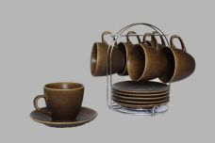 Нажмите чтобы увеличить | КРОШКА. Коричневый, набор чайный (12) 6 чашек 220мл + 6 блюдец, метал.стенд, упаковка - цвет.бокс | 8.00 | 1040,29 | 0 | 0 | 492 шт. | 0.00 | 0 | 4610013183957
228-35055 | FJH-10395T-A203 | 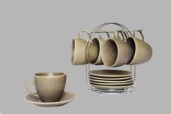 Нажмите чтобы увеличить | КРОШКА. Сливовый, набор чайный (12) 6 чашек 220мл + 6 блюдец, метал.стенд, упаковка - цвет.бокс | 8.00 | 1040,29 | 0 | 0 | 276 шт. | 0.00 | 0 | 4610013183964
229-31321 | GA-DS4SW-01 | 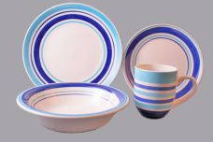 Нажмите чтобы увеличить | МЕРИДИАНЫ, набор (4) тарелка 190мм + тарелка 220мм + салатник 700мл + кружка 350мл, упаковка - белый бокс | 6.00 | 399,68 | 0 | 0 | 741 шт. | 0.00 | 0 | 4680411313218
231-31312 | GA-9FP3SW-03 | 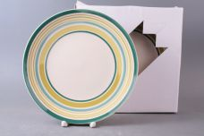 Нажмите чтобы увеличить | МЕРИДИАНЫ, набор 3 мелк.тарелки 220мм, упаковка - белый бокс | 4.00 | 395,80 | 0 | 0 | 255 шт. | 0.00 | 0 | 0198330252098
231-31313 | GA-9FP3SW-04 | 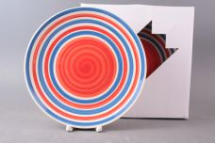 Нажмите чтобы увеличить | МЕРИДИАНЫ, набор 3 мелк.тарелки 220мм, упаковка - белый бокс | 4.00 | 395,80 | 0 | 0 | 210 шт. | 0.00 | 0 | 0198330252319
231-31309 | GA-7FP3SW-03 | 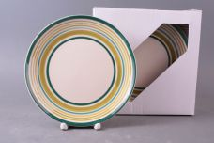 Нажмите чтобы увеличить | МЕРИДИАНЫ, набор 3 мелк.тарелки 190мм, упаковка - белый бокс | 8.00 | 223,12 | 0 | 0 | 32 шт. | 0.00 | 0 | 0198330252005
231-34851 | GA-2630 | 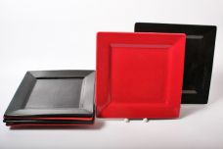 Нажмите чтобы увеличить | ИНЬ и ЯН, набор 6 квадрат.тарелок 260мм, упаковка - белая подарочная | 2.00 | 837,82 | 0 | 0 | 18 шт. | 0.00 | 0 | 3660092797126
231-33790 | GA-7FP1BB-06 | 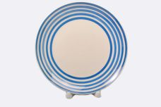 Нажмите чтобы увеличить | МЕРИДИАНЫ, тарелка мелк. 190мм, упаковка - гофрокороб | 24.00 | 54,33 | 0 | 0 | 1274 шт. | 0.00 | 0 | 0198330252289
230-33963 | ST-3SET-P13111 | 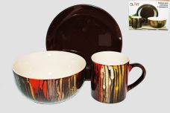 Нажмите чтобы увеличить | ГЛАЗУРЬ, набор (3) салатник 600мл + тарелка 160мм + кружка 200мл, декор глазурованный под дерево, упаковка - цвет.бокс | 18.00 | 400,68 | 0 | 0 | 100 шт. | 0.00 | 0 | 4640010409941
230-35371 | ST-400BP-13297 | 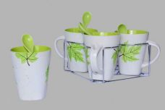 Нажмите чтобы увеличить | КЛЕНОВЫЙ ЛИСТ. Зеленый, набор (4) 4 кружки 350мл с ложками, метал.стенд, упаковка - цвет.бокс | 8.00 | 1049,48 | 0 | 0 | 71 шт. | 0.00 | 0 | 4610013188532
228-36929 | YC-3894-6CB | 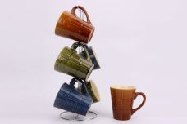 Нажмите чтобы увеличить | ГЛАЗУРЬ Орнамент, набор 6 кружек 400мл, глазурованный декор 3 микс, упаковка - гофрокороб | 6.00 | 926,01 | 0 | 0 | 267 шт. | 0.00 | 0 | 4650067166377
228-35170 | YC-4548-GZ |  Нажмите чтобы увеличить | КОЧИН, набор 6 кружек 500мл, метал.стенд, глазурованный декор микс 6 цветов, подарочная цветная упаковка | 6.00 | 926,01 | 0 | 0 | 493 шт. | 0.00 | 0 | 4610013185449
228-35187 | YC-4683-BS | 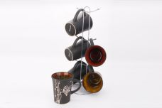 Нажмите чтобы увеличить | МРАМОР, набор 6 кружек 380мл, метал.стенд, черный каменный декор, цветная упаковка | 6.00 | 926,01 | 0 | 0 | 249 шт. | 0.00 | 0 | 4610013185388
228-35184 | YC-4992-BS | 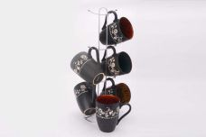 Нажмите чтобы увеличить | МРАМОР, набор 6 кружек 380мл, метал.стенд, черный каменный декор, цветная упаковка | 6.00 | 926,01 | 0 | 0 | 60 шт. | 0.00 | 0 | 4610013185357
228-35171 | YC-4992-GZ | 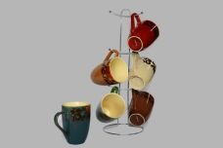 Нажмите чтобы увеличить | КОЧИН, набор 6 кружек 380мл, метал.стенд, глазурованный декор микс 6 цветов, подарочная цветная упаковка | 6.00 | 926,01 | 0 | 0 | 414 шт. | 0.00 | 0 | 4610013185456
228-35185 | YC-5005-BS | 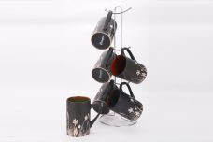 Нажмите чтобы увеличить | МРАМОР, набор 6 кружек 380мл, метал.стенд, черный каменный декор, цветная упаковка | 6.00 | 926,01 | 0 | 0 | 202 шт. | 0.00 | 0 | 4610013185364
228-35172 | YC-5005-GZ | 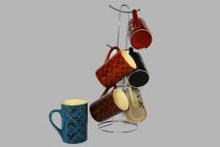 Нажмите чтобы увеличить | КОЧИН, набор 6 кружек 380мл, метал.стенд, глазурованный декор микс 6 цветов, подарочная цветная упаковка | 6.00 | 926,01 | 0 | 0 | 702 шт. | 0.00 | 0 | 4610013185463
228-35174 | YC-5093-GZ | 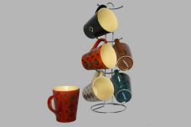 Нажмите чтобы увеличить | КОЧИН, набор 6 кружек 400мл, метал.стенд, глазурованный декор микс 6 цветов, подарочная цветная упаковка | 6.00 | 926,01 | 0 | 0 | 272 шт. | 0.00 | 0 | 4610013185487
228-35188 | YC-5354-BS | 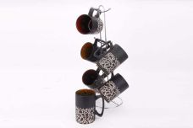 Нажмите чтобы увеличить | МРАМОР, набор 6 кружек 380мл, метал.стенд, черный каменный декор, цветная упаковка | 6.00 | 926,01 | 0 | 0 | 515 шт. | 0.00 | 0 | 4610013185395
228-35173 | YC-5354-GZ | 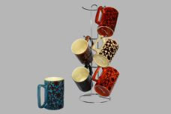 Нажмите чтобы увеличить | КОЧИН, набор 6 кружек 380мл, метал.стенд, глазурованный декор микс 6 цветов, подарочная цветная упаковка | 6.00 | 926,01 | 0 | 0 | 582 шт. | 0.00 | 0 | 4610013185470
228-35175 | YC-296-GZ-01 | 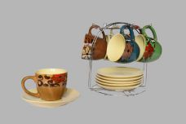 Нажмите чтобы увеличить | КОЧИН, набор чайный (12) 6 чашек 250мл + 6 блюдец, метал.стенд, глазурованный декор микс 6 цветов, подарочная цветная упаковка | 6.00 | 1100,92 | 0 | 0 | 98 шт. | 0.00 | 0 | 4610013185494
228-35176 | YC-296-GZ-02 | 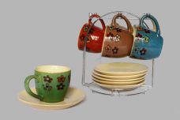 Нажмите чтобы увеличить | КОЧИН, набор чайный (12) 6 чашек 250мл + 6 блюдец, метал.стенд, глазурованный декор микс 6 цветов, подарочная цветная упаковка | 6.00 | 1100,92 | 0 | 0 | 280 шт. | 0.00 | 0 | 4610013185500
228-35178 | YC-296-GZ-04 | 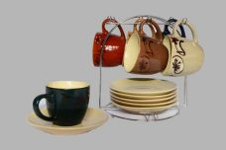 Нажмите чтобы увеличить | КОЧИН, набор чайный (12) 6 чашек 250мл + 6 блюдец, метал.стенд, глазурованный декор микс 6 цветов, подарочная цветная упаковка | 6.00 | 1100,92 | 0 | 0 | 711 шт. | 0.00 | 0 | 4610013185524
228-35179 | YC-296-GZ-05 | 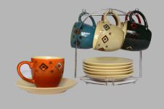 Нажмите чтобы увеличить | КОЧИН, набор чайный (12) 6 чашек 250мл + 6 блюдец, метал.стенд, глазурованный декор микс 6 цветов, подарочная цветная упаковка | 6.00 | 1100,92 | 0 | 0 | 647 шт. | 0.00 | 0 | 4610013185531
228-35180 | YC-296-GZ-06 | 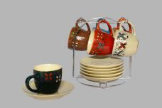 Нажмите чтобы увеличить | КОЧИН, набор чайный (12) 6 чашек 250мл + 6 блюдец, метал.стенд, глазурованный декор микс 6 цветов, подарочная цветная упаковка | 6.00 | 1100,92 | 0 | 0 | 228 шт. | 0.00 | 0 | 4610013185548
263-34240 | YU-08094 | 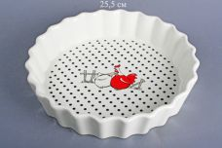 Нажмите чтобы увеличить | КУРЫ, блюдо круглое 25,5 х 25,5 х 5см, упаковка - цвет.бокс | 12.00 | 394,30 | 0 | 0 | 938 шт. | 0.00 | 0 | 4610013180673
263-34239 | YU-10138 | 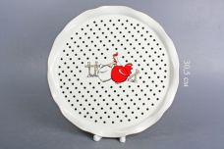 Нажмите чтобы увеличить | КУРЫ, блюдо круглое 0,5 х 30,5 х 2см, упаковка - цвет.бокс | 12.00 | 502,25 | 0 | 0 | 1749 шт. | 0.00 | 0 | 4610013180642
263-34238 | YU-11071 | 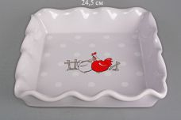 Нажмите чтобы увеличить | КУРЫ, блюдо квадратное 24,5 х 24,2 х 4,8см, упаковка - цвет.бокс | 12.00 | 403,30 | 0 | 0 | 751 шт. | 0.00 | 0 | 4610013180635
263-34303 | YU-08011-R | 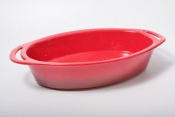 Нажмите чтобы увеличить | ХУТОРЯНКА, блюдо прямоугольное 36,7 х 22 х 7см, цвет - красный чугун матовый, упаковка - белый короб | 8.00 | 728,64 | 0 | 0 | 655 шт. | 0.00 | 0 | 4640010401532
263-31997 | YU-08011-TM | 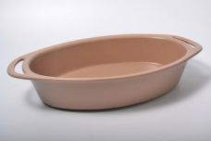 Нажмите чтобы увеличить | ХУТОРОК, блюдо овальное 36,7см х 22см х 7см, цвет - тобакко матовый - упаковка - белый короб | 8.00 | 634,18 | 0 | 0 | 40 шт. | 0.00 | 0 | 4640010401709
169-30764 | YU-10115-BF | 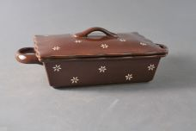 Нажмите чтобы увеличить | ХУТОРОК, блюдо прямоугольное 27см х 16см х 9,3см с крышкой - упаковка - белый короб | 8.00 | 644,68 | 0 | 0 | 156 шт. | 0.00 | 0 | 4814551011516
169-34187 | YU-10115-R | 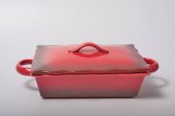 Нажмите чтобы увеличить | ХУТОРЯНКА, блюдо прямоугольное 27 х 16 х 9,3см с крышкой, цвет - красный чугун матовый, упаковка - белый короб | 8.00 | 745,13 | 0 | 0 | 450 шт. | 0.00 | 0 | 4640010401624
169-30765 | YU-10115-RF | 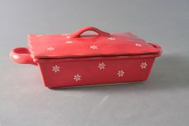 Нажмите чтобы увеличить | ХУТОРЯНКА, блюдо прямоугольное 27см х 16см х 9,3см с крышкой - упаковка - белый короб | 8.00 | 709,15 | 0 | 0 | 206 шт. | 0.00 | 0 | 4814551011523
169-34185 | YU-10115-TM | 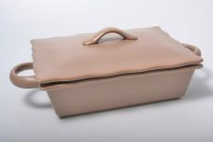 Нажмите чтобы увеличить | ХУТОРОК, блюдо прямоугольное 27 х 16 х 9,3см с крышкой, цвет - тобакко матовый, упаковка - белый короб | 8.00 | 652,17 | 0 | 0 | 432 шт. | 0.00 | 0 | 4640010401778
169-34183 | YU-10041-R | 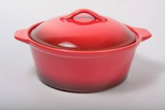 Нажмите чтобы увеличить | ХУТОРЯНКА, кастрюля 24 х 20,3 х 12см, цвет - красный чугун матовый, упаковка - белый короб | 12.00 | 737,63 | 0 | 0 | 382 шт. | 0.00 | 0 | 4640010401594
169-34181 | YU-12084-R | 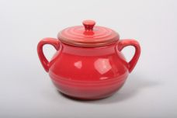 Нажмите чтобы увеличить | ХУТОРЯНКА, кастрюля 500мл 16 х 12,5 х 11см, цвет - красный чугун матовый, упаковка - белый короб | 24.00 | 341,83 | 0 | 0 | 695 шт. | 0.00 | 0 | 4640010401570
169-34182 | YU-10040-R | 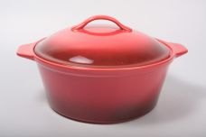 Нажмите чтобы увеличить | ХУТОРЯНКА, кастрюля 30,3 х 25,7 х 16см, цвет - красный чугун матовый, упаковка - белый короб | 6.00 | 1268,37 | 0 | 0 | 232 шт. | 0.00 | 0 | 4640010401587
169-34184 | YU-10044-R | 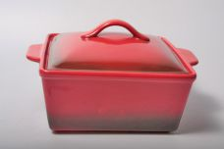 Нажмите чтобы увеличить | ХУТОРЯНКА, кастрюля 26 х 21,9 х 15см, цвет - красный чугун матовый, упаковка - белый короб | 6.00 | 1004,50 | 0 | 0 | 316 шт. | 0.00 | 0 | 4640010401600
169-34179 | YU-10044-TM | 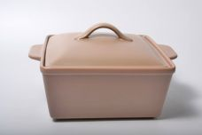 Нажмите чтобы увеличить | ХУТОРОК, кастрюля 26 х 21,9 х 15см, цвет - тобакко матовый, упаковка - белый короб | 6.00 | 874,06 | 0 | 0 | 175 шт. | 0.00 | 0 | 4640010401785
169-34180 | YU-11134-R | 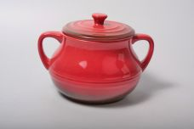 Нажмите чтобы увеличить | ХУТОРЯНКА, кастрюля 21,3 х 17,3 х 14,5см, цвет - красный чугун матовый, упаковка - белый короб | 8.00 | 722,64 | 0 | 0 | 299 шт. | 0.00 | 0 | 4640010401563
169-35158 | YU-07016-B | 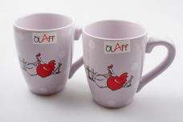 Нажмите чтобы увеличить | КУРЫ, кружка 280мл 12х8х10см, упаковка - гофрокороб | 48.00 | 118,44 | 0 | 0 | 5901 шт. | 0.00 | 0 | 4610013185234
169-35159 | YU-11018-B | 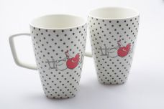 Нажмите чтобы увеличить | КУРЫ, кружка 500мл 12,8х9,3х13,2см, упаковка - гофрокороб | 16.00 | 221,89 | 0 | 0 | 1425 шт. | 0.00 | 0 | 4610013185241
169-35164 | YU-11151 | 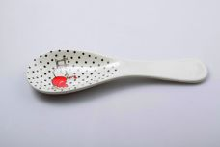 Нажмите чтобы увеличить | КУРЫ, ложка подстановочная 25,8х8х2,5см, упаковка - цвет.бокс | 48.00 | 131,93 | 0 | 0 | 4882 шт. | 0.00 | 0 | 4610013185302
169-35165 | YU-12532-49-50 | 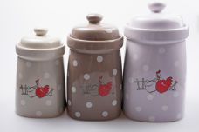 Нажмите чтобы увеличить | КУРЫ, набор банок д/сыпучих (3), банка 10х10х17,5см + банка 11,5х11,5х19,5см + банка 8,8х8,8х14,7см, микс цвета, упаковка - цвет.бокс | 8.00 | 929,54 | 0 | 0 | 1139 шт. | 0.00 | 0 | 4610013185319
169-34232 | YU-07016 | 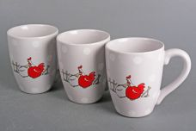 Нажмите чтобы увеличить | КУРЫ, набор (6) 6 кружек 280мл, упаковка - цвет.бокс | 6.00 | 737,63 | 0 | 0 | 144 шт. | 0.00 | 0 | 4610013180581
169-34235 | YU-07027 | 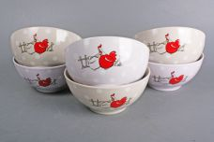 Нажмите чтобы увеличить | КУРЫ, набор (6) 6 салатников 700мл, упаковка - цвет.бокс | 4.00 | 1208,40 | 0 | 0 | 434 шт. | 0.00 | 0 | 4610013180628
169-34236 | YU-11541 | 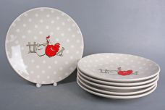 Нажмите чтобы увеличить | КУРЫ, набор (6) 6 мелк.тарелок 260мм, упаковка - цвет.бокс | 4.00 | 2059,97 | 0 | 0 | 169 шт. | 0.00 | 0 | 4610013180659
169-34237 | YU-11542 | 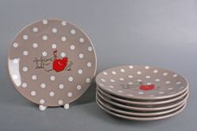 Нажмите чтобы увеличить | КУРЫ, набор (6) 6 мелк.тарелок 200мм, упаковка - цвет.бокс | 6.00 | 1209,89 | 0 | 0 | 74 шт. | 0.00 | 0 | 4610013180666
169-35160 | YU-07026-B | 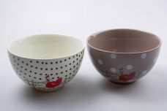 Нажмите чтобы увеличить | КУРЫ, салатник 400мл 12,2х12,2х7см, упаковка - гофрокороб | 48.00 | 130,43 | 0 | 0 | 4813 шт. | 0.00 | 0 | 4610013185265
169-35161 | YU-07027-B | 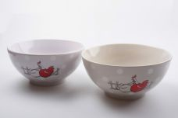 Нажмите чтобы увеличить | КУРЫ, салатник 700мл 15,4х15,4х7,3см, упаковка - гофрокороб | 24.00 | 194,90 | 0 | 0 | 2734 шт. | 0.00 | 0 | 4610013185272
169-35163 | YU-11137 | 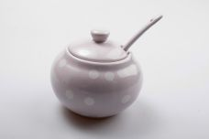 Нажмите чтобы увеличить | КУРЫ, сахарница с ложкой 10х10х9см, упаковка - цвет.бокс | 36.00 | 176,91 | 0 | 0 | 5219 шт. | 0.00 | 0 | 4610013185296
169-34233 | YU-07021 |  Нажмите чтобы увеличить | КУРЫ, чайник 1000мл, упаковка - цвет.бокс | 12.00 | 472,26 | 0 | 0 | 2573 шт. | 0.00 | 0 | 4610013180604
228-36912 | YC-3894-BB |  Нажмите чтобы увеличить | ГЛАЗУРЬ Орнамент, кружка 420мл, глазурованный декор 3 микс, упаковка - гофрокороб | 36.00 | 137,87 | 0 | 0 | 863 шт. | 0.00 | 0 | 4650067166186
36921 | YC-4542-BB |  Нажмите чтобы увеличить | ФИШКИ, бульонница 450мл, микс - 3 цвета, упаковка - гофрокороб | 36.00 | 198,21 | 0 | 0 | 1064 шт. | 0.00 | 0 | 4680411394330
36944 | YC-4791-6CB |  Нажмите чтобы увеличить | ФИШКИ, набор 6 кружек 380мл, микс - 3 цвета, метал.стенд, подарочная упаковка | 6.00 | 1063,95 | 0 | 0 | 310 шт. | 0.00 | 0 | 4680411394361
36945 | YC-4794-6CB |  Нажмите чтобы увеличить | ФИШКИ, набор 6 кружек 350мл, микс - 3 цвета, метал.стенд, подарочная упаковка | 6.00 | 1043,45 | 0 | 0 | 188 шт. | 0.00 | 0 | 4680411394378
228-36909 | YC-4931-BB |  Нажмите чтобы увеличить | ГЛАЗУРЬ Цветы, кружка 400мл, глазурованный декор 6 микс, упаковка - гофрокороб | 36.00 | 139,93 | 0 | 0 | 450 шт. | 0.00 | 0 | 4650067166063
228-36918 | YC-5044-BB |  Нажмите чтобы увеличить | ГЛАЗУРЬ Орнамент, кружка 400мл, глазурованный декор 3 микс, упаковка - гофрокороб | 36.00 | 133,76 | 0 | 0 | 891 шт. | 0.00 | 0 | 4650067166155
228-36903 | YC-5536-BB |  Нажмите чтобы увеличить | ГЛАЗУРЬ Орнамент, кружка 500мл, глазурованный декор 3 микс, упаковка - гофрокороб | 36.00 | 168,74 | 0 | 0 | 667 шт. | 0.00 | 0 | 4650067166216
228-36928 | YC-5537-6CB |  Нажмите чтобы увеличить | ГЛАЗУРЬ Орнамент, набор 6 кружек 350мл, глазурованный декор 3 микс, упаковка - гофрокороб | 6.00 | 884,85 | 0 | 0 | 298 шт. | 0.00 | 0 | 4650067166384
228-36905 | YC-5537-BB |  Нажмите чтобы увеличить | ГЛАЗУРЬ Орнамент, кружка 450мл, глазурованный декор 3 микс, упаковка - гофрокороб | 36.00 | 129,64 | 0 | 0 | 562 шт. | 0.00 | 0 | 4650067166193
228-36927 | YC-5538-6CB |  Нажмите чтобы увеличить | ГЛАЗУРЬ Орнамент, набор 6 кружек 380мл, глазурованный декор 3 микс, упаковка - гофрокороб | 6.00 | 926,01 | 0 | 0 | 484 шт. | 0.00 | 0 | 4650067166391
228-36904 | YC-5538-BB |  Нажмите чтобы увеличить | ГЛАЗУРЬ Орнамент, кружка 400мл, глазурованный декор 3 микс, упаковка - гофрокороб | 36.00 | 133,76 | 0 | 0 | 1314 шт. | 0.00 | 0 | 4650067166209
228-36915 | YC-5539-BB |  Нажмите чтобы увеличить | ГЛАЗУРЬ Орнамент, кружка 450мл, глазурованный декор 3 микс, упаковка - гофрокороб | 36.00 | 144,05 | 0 | 0 | 2376 шт. | 0.00 | 0 | 4650067166162
228-36930 | YC-M076-6CB |  Нажмите чтобы увеличить | ГЛАЗУРЬ Орнамент, набор 6 кружек 280мл, глазурованный декор 3 микс, упаковка - гофрокороб | 6.00 | 823,12 | 0 | 0 | 218 шт. | 0.00 | 0 | 4650067166346
228-36913 | YC-M076-BB |  Нажмите чтобы увеличить | ГЛАЗУРЬ Орнамент, кружка 320мл, глазурованный декор 3 микс, упаковка - гофрокороб | 36.00 | 119,35 | 0 | 0 | 760 шт. | 0.00 | 0 | 4650067166148
227-31939 | SH-SB5S-033 |  Нажмите чтобы увеличить | (п) "С крышками. Квадрат" мнабор (5) салатники деколированные, пластик,крышки, диаметр 9см, 10,7см, 13см, 14,8см, 16,8см, форма - квадрат, упаковка - цвет.короб | 6.00 | 570,42 | 0 | 0 | 45 шт. | 0.00 | 0 | 4680411319395
227-31943 | SH-SB5S-035 |  Нажмите чтобы увеличить | (п) "С крышками. Квадрат" набор (5) салатники деколированные, пластик,крышки, диаметр 9см, 10,7см, 13см, 14,8см, 16,8см, форма - квадрат, упаковка - цвет.короб | 6.00 | 570,42 | 0 | 0 | 273 шт. | 0.00 | 0 | 4680411319432
227-31907 | SH-SB5S-M |  Нажмите чтобы увеличить | (п) "С крышками. Квадрат" набор (5) салатники прозрачные, пластик,крышки, диаметр 9см, 10,7см, 13см, 14,8см, 16,8см, форма - квадрат, упаковка - цвет.короб | 6.00 | 453,74 | 0 | 0 | 1317 шт. | 0.00 | 0 | 4680411319074
19-27916 | JF-250573 |  Нажмите чтобы увеличить | блюдо круглое ажурное с рельефным краем | 10.00 | 937,25 | 0 | 0 | 203 шт. | 0.00 | 0 | 4680411279163
19-21002 | JF-250500 |  Нажмите чтобы увеличить | КРУЖЕВА, конфетница круглая ажурная d-12см | 24.00 | 558,41 | 0 | 0 | 64 шт. | 0.00 | 0 | 2008092505005
19-27572 | JF-08-18 |  Нажмите чтобы увеличить | КРУЖЕВА, конфетница круглая ажурная диаметр 29 см | 8.00 | 1580,54 | 0 | 0 | 282 шт. | 0.00 | 0 | 2008091808183
19-20991 | JF-08-25 |  Нажмите чтобы увеличить | КРУЖЕВА, конфетница круглая ажурная с ручками d-23см | 8.00 | 1433,04 | 0 | 0 | 31 шт. | 0.00 | 0 | 2008091808251
19-27565 | JF-250302 |  Нажмите чтобы увеличить | КРУЖЕВА, конфетница круглая ажурная димаметр 27 см | 8.00 | 1346,23 | 0 | 0 | 19 шт. | 0.00 | 0 | 2008092503025
19-27568 | JF-250349 |  Нажмите чтобы увеличить | КРУЖЕВА, конфетница круглая ажурная | 8.00 | 1142,44 | 0 | 0 | 28 шт. | 0.00 | 0 | 2008092503490
19-21004 | JF-251094 |  Нажмите чтобы увеличить | КРУЖЕВА, конфетница круглая ажурная d-28см | 8.00 | 1433,04 | 0 | 0 | 32 шт. | 0.00 | 0 | 2008092510948

